상품제안서
방짜 유기수저 세트(2인) | 상품코드: S25954

 |  |  |  |  |  |  | 02-713-8555 | www.synergygift.co.kr
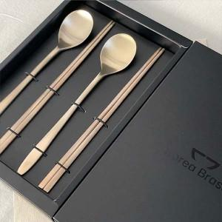

【상세/제작정보】 | <p>50세트 미만 인쇄비 20,000원 추가</p>

【인쇄/포장옵션】 | 레이저 / 포장지포장

【공급단가】 | 수량 | 30~ | 50~ | 100~ | 300~ | 500~
*VAT별도 | 단가 | 38,740원 | 36,650원 | 34,860원 | 33,970원 | 33,370원

【상품 URL】 | https://www.synergygift.co.kr:443/src/goods_detail.php?gdno=25954

